backup volume rencana
BACK UP VOLUME RENCANA PEKERJAAN

KEGIATAN | : | NORMALISASI / RESTORASI SUNGAI
PEKERJAAN | : | NORMALISASI AVFOER DESA KARANGDAYU KEC. BAURENO
LOKASI | : | DESA KARANGDAYU KEC. BAURENO

GAMBAR PELAKSANAAN |  |  |  |  |  |  |  |  |  |  |  |  | Galian
 |  |  | RINCIAN PERHITUNGAN VOLUME |  |  |  |  |  |  |  |  |  | Alat Berat
 |  |  |  |  |  |  |  |  |  |  |  |  | (m3)

b3
h'
 |  |  | Perhitungan Galian
 |  |  | Luas Galian/Timbunan :
 |  |  | lebar atas | b3 | = | 6.857 |  |  | Jarak
b1
h
 |  |  | tinggi eksisting | h' | = | 2.500 | m
 |  |  | Lebar | b1 | = | 4.00 | m |  | P1 | P0 | = | 540.00 | 2,013.429
b2
 |  |  | lebar | b2 | = | 2.86 | m
 |  |  | tinggi galian | h | = | 1.00 | m
 |  |  | Luas Stripping
 |  |  | lebar | 3.00 | m | kedalaman | 0.10 | m
 |  |  | vol stripp | 162.00 | m

 |  |  | Volume Galian

 |  |  | Volume | Galian |  |  | = | 1,851.4 | m3
 |  |  | Volume | Stripping |  |  | = | 162 | m3

 |  |  |  |  |  | TOTAL | = | 2,013.429 |  | m3
 |  |  | SUB TOTAL |  |  |  |  |  |  |  |  |  | 2,013.429 | 0.99 | 0.98920171646

 |  | Diperiksa

B2
 |  |  |  |  |  |  |  |  |  |  |  |  | 1,993.669

H

B1

H'

B3

ANALISA perencanaan
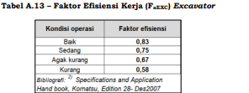
 | ANALISA HARGA SATUAN
 | GALIAN TANAH DENGAN EXCAVATOR
 |  |  |  |  |  |  |  |  |  |  |  |  |  |  |  |  |  |  |  |  |  |  |  | SE-DBJK-NO.68-2024 |  |  | HAL 94-101

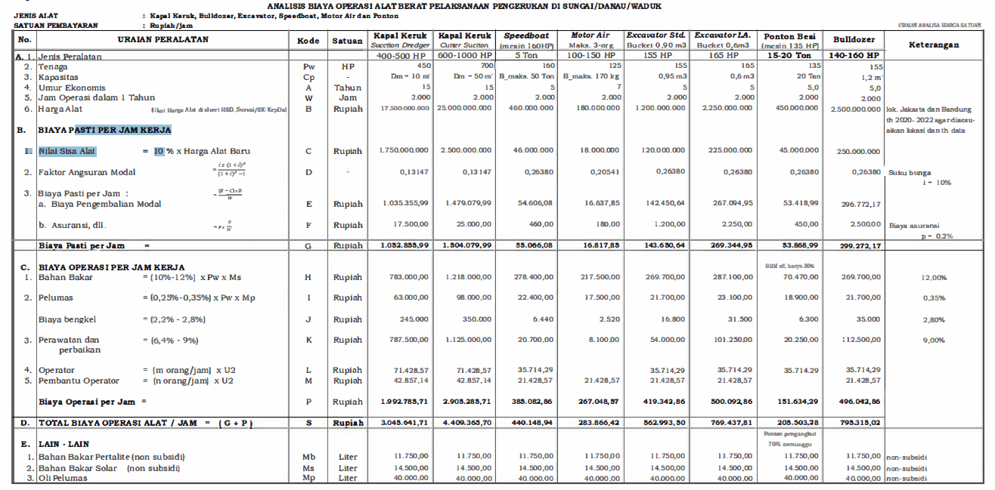
 | No. | URAIAN |  |  |  |  |  |  | Kode | Koef | Satuan | Ket

 | I | ASUMSI | ` |  |  |  |  |  |  |  |  |  |  |  |  |  |  |  |  |  |  |  |  |  |  |  |  |  |  | hal 97
 | 1 | Jam Kerja efektif per hari |  |  |  |  |  |  | Tk | 8 | Jam
 | 2 | Faktor Pengembangan Material jenuh air |  |  |  |  |  |  | Fk | 0.8 | - |  |  |  |  | KiloWatt | Bucket |  |  |  | Horse Power
 | II | URUTAN KERJA |  |  |  |  |  |  |  |  |  |  |  |  | A | 110.3636 | 0.46 | ( Caterpillar 320D Long Arm ) |  |  | 148
 |  | a. Excavator (longarm) pada sungai,menggali,urug talud menggunakan tanah bekas galian dan perataan oleh alat berat |  |  |  |  |  |  |  |  |  |  |  |  |  |  |  |  |  |  |  | 136.16
 |  | b.setiap 5m, excavator pindah lokasi maju ke depan, maka 30 menit pindah tempat berakibat hilang waktu kurang lebih 10 menit (tanah biasa basah) dan 30 menit (rawa) |  |  |  |  |  |  |  |  |  |  |  |  | B | 42.5049 | 0.31 | ( Caterpillar 307E Mini Hydraulic ) |  |  | 57 | 0
 |  |  |  |  |  |  |  |  |  |  |  |  |  |  | C | 70.0958 | 0.65 | ( Caterpillar 313D Series 2 ) |  |  | 94 | 56.43
 | III | URAIAN PERALATAN |  |  |  |  |  |  |  |  |  |  |  |  | D | 110.3636 | 0.90 | ( Caterpillar 320D Standart ) |  |  | 148 | 90.24
 |  | Excavator Long Arm (Lebar <= 12 m urug/gali dekat) |  |  |  |  |  |  | E.15.i |  |  |  |  |  |  |  |  |  |  |  |  | 136.16
 | 1 | Tenaga |  |  |  |  |  |  | Pw | 148 | Hp |  |  |  | E | 108.1265 | 0.90 | ( Komatsu Pc 200 Standart ) |  |  | 145
 | 2 | Kapasitas Bucket |  |  |  |  |  |  | V (Cp) | 0.9 | m3 |  |  |  |  | 0 |  |  |  |  |  | 133.4
 | 3 | Jam Operasi dalam 1 Tahun (Perkiraan) |  |  |  |  |  |  | w | 2000.00 | jam |  |  |  | F | 31.3194 | 0.15 | ( Komatsu Pc 45 MR ) |  |  | 42
 | 4 | Faktor Bucket (tabel 9) |  |  |  |  |  |  | Fb | 1.00 | - |  |  |  |  |  |  |  |  |  |  | 39.48
 | 5 | Faktor Efisiensi Alat (Tabel 4) |  |  |  |  |  |  | Fa | 0.70 | - |  |  |  | D | 110.3636 | 0.90 | ( Caterpillar 320D Standart ) |  |  | 148
 | 6 | Faktor Konversi Galian (Tabel 11); Normal |  |  |  |  |  |  | Fv | 0.80 | - | Normal , >75% |  |  | E | 106.6351 | 0.8 | ( Komatsu Pc 200 Standart ) |  |  | 143
 |  |  |  |  |  |  |  |  |  |  |  |  |  |  |  | 31.09569 | 0.22 | cattepillar 305.5 |  |  | 41.7
 |  | Waktu Siklus(tanah biasa) |  |  |  |  |  |  | Ts1 |  | menit
 | 7 | -Menggali saluran lebar lebih dari 10m, swing dan urug talud dekat |  |  |  |  |  |  | T. 1 | 0.66 | menit
 |  |  |  |  |  |  |  |  | Ts.1 | 0.66 | menit
 | 8 | Kap.Produksi/Jam = (V x Fb x Fa x 60)/ (Ts.1 x Fv x Fk) |  |  |  |  |  |  | Q1 | 89.575 | m3/jam
 | 9 | Kap.Produksi/Hari |  |  |  |  |  |  | Q.2 | 716.60 | m3/hari
 | 10 | Koefisien Alat/m3=1/Q1 |  |  |  |  |  |  |  | 0.0112 | jam
 |  | Koefisien Penjaga Malam |  |  |  |  |  |  |  |  |  |  |  |  |  | Tabel 6.2
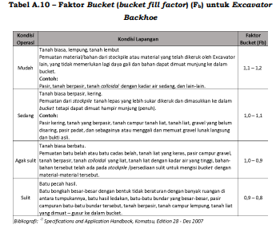
 | 11 | -Penjaga Malam Alat Berat |  |  |  |  |  |  |  | 0.00140 | Orang/hari

 | IV | Biaya Operasi Per Jam Kerja |  |  |  |  |  |  |  |  |  |  | 2483
 |  | Konsumsi Bahan Bakar Fd x Fe x kW xLoad Factor |  |  |  |  |  |  | H | 22.902 | Liter/jam
 |  | Kebutuhan Liter/Hari |  |  |  |  |  |  | h2 | 183.215 | Liter/Hr
 |  | Koef Bahan Bakar perjam(H/Q.1) |  |  |  |  |  |  |  | 0.256
 |  | Tenaga Alat berat konversi (kW) |  |  |  |  |  |  | kW | 110.364 |  |  |  | vol real
 |  | Load Factor |  |  |  |  |  |  | L/kWh | 0.280 |  |  |  | 2015.4318282
 |  | Faktor efisiensi waktu |  | 45 | menit |  |  |  | Fe | 0.750 |  |  |  | vol rencana
 |  | Faktor Daya |  | 38.00 | detik | dari | 39.56 | detik | Fd | 0.988 |  |  |  | 2013.4285714

 |  |  |  |  |  |  |  |  |  |  |  |  |  |  |  | Pasir, Tanah Berpasir |  | 1,0-0.8 | mudah
 | sumber: | https://www.researchgate.net/publication/296573614_Fuel_consumption_and_engine_load_factors_of_equipment_in_quarrying_of_crushed_stone |  |  |  |  |  |  |  |  |  |  |  |  |  | Tanah Biasa Kering |  | 0.8-0.6 | sedang
 |  |  |  |  |  |  |  |  |  |  |  |  |  |  |  | Tanah Biasa Berbatu |  | 0.6-0.5 | agak sulit
 |  |  |  |  |  |  |  |  |  |  |  |  |  |  |  | Tanah Berbatu |  | 0.5-0.4 | sulit
 |  |  |  |  |  |  |  |  |  |  |  |  |  |  |  | Tabel 4.1
 |  |  |  |  |  |  |  |  |  |  |  |  |  |  |  | Efisian Alat (Fa) |  | Pemeliharaan Mesin
 |  |  |  |  |  |  |  |  |  |  |  |  |  |  | Kondisi | Baik sekali | :0.83--0.81--0.76 | Baik Sekali, Baik, Sedang
 |  |  |  |  |  |  |  |  |  |  |  |  |  |  | Operasi | Baik | :0.78--0.75--0.71
 | 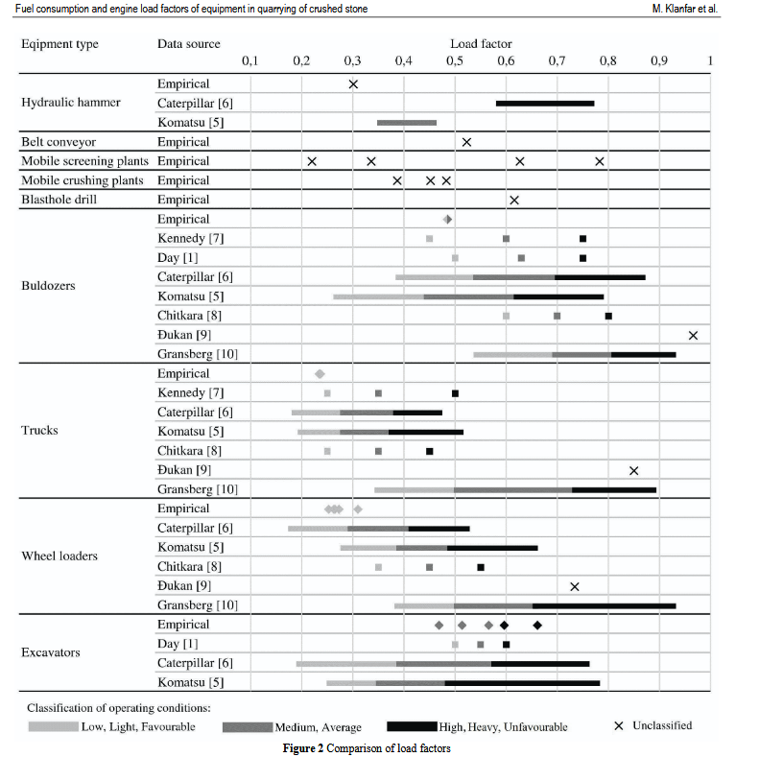 |  |  |  |  |  |  | Load Spesific Rata Rata |  |  |  |  |  |  |  | Waktu Menggali |  |  |  |  |  | 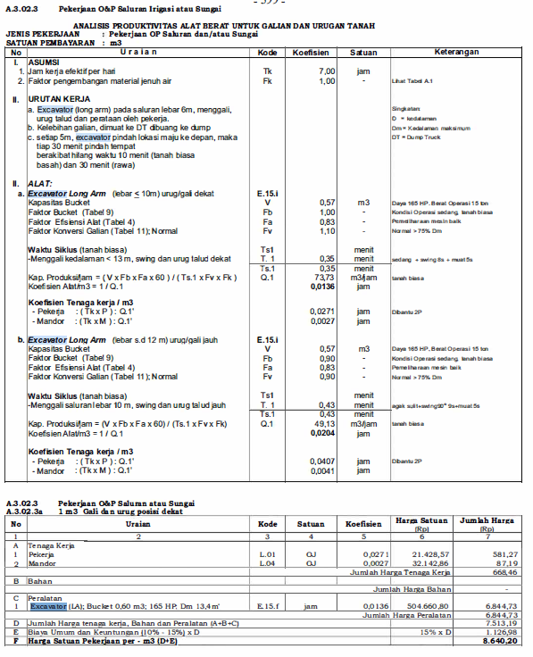
 |  |  |  |  |  |  |  |  |  |  |  |  |  |  |  | 4 < lebih | 8 | 13 | 19 | 30 | A
 |  |  |  |  |  |  |  |  |  |  |  |  |  |  |  | 2 - 4 m | 7 | 11 | 17 | 28 | B
 |  |  |  |  |  |  |  |  |  |  |  |  |  |  |  | 0 - 2 m | 6 | 9 | 15 | 26 | C
 |  |  |  |  |  |  |  |  |  |  |  |  |  |  |  |  | ringan | sedang | agak sulit | sulit | D
 |  |  |  |  |  |  |  |  |  |  |  |  |  |  |  | Waktu swing
 |  |  |  |  |  |  |  |  |  |  |  |  |  |  |  | 45+90 | 4 - 7'
 |  |  |  |  |  |  |  |  |  |  |  |  |  |  |  | 90+180 | 5 - 8'

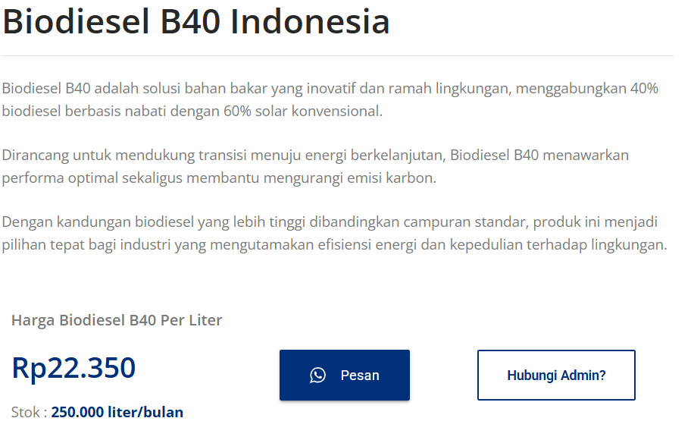

 |  |  |  |  |  |  |  |  |  |  |  |  |  |  |  |  |  |  |  |  |  |  |  |  |  |  | https://solarindustri.com/produk/biodiesel-b40/
 |  |  |  |  |  |  |  |  |  |  |  |  |  |  |  |  |  |  |  |  |  |  |  |  |  |  | nama | harga
 |  |  |  |  |  |  |  |  |  |  |  |  |  |  |  |  |  |  |  |  |  |  |  |  |  |  | solar | 22300 | liter
 |  |  |  |  |  |  |  |  |  |  |  |  |  |  |  |  |  |  |  |  |  |  |  |  |  |  | penjaga alat | 75000 | hari

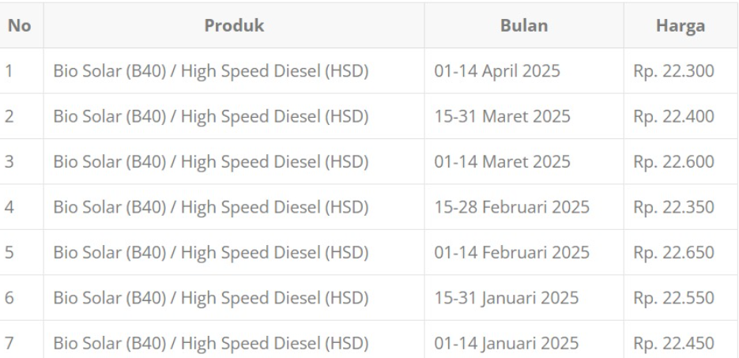

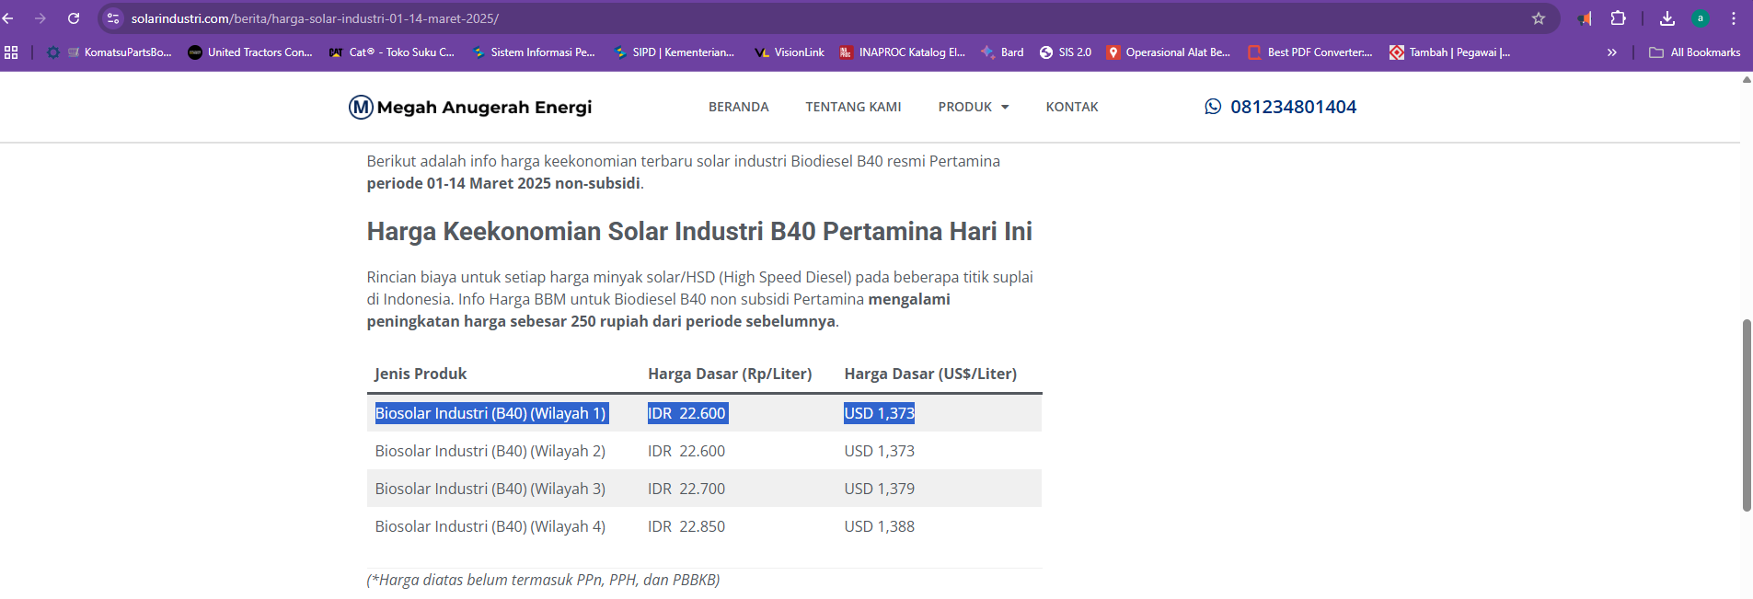
 |  |  |  |  |  |  |  |  |  |  |  |  |  |  |  |  |  |  |  |  | ANALISA HARGA SATUAN PEKERJAAN
 |  |  |  |  |  |  |  |  |  |  |  |  |  |  |  |  |  |  |  |  | DINAS PEKERJAAN UMUM SUMBER DAYA AIR KABUPATEN BOJONEGORO

 |  |  |  |  |  |  |  |  |  |  |  |  |  |  |  |  |  |  |  |  |  | 1 m3 Menggali Menggunakan Excavator |  | ( Komatsu Pc 200 Standart )
 |  |  |  |  |  |  |  |  |  |  |  |  |  |  |  |  |  |  |  |  | No. | Uraian | Satuan | Koefisien | Harga Satuan (Rp) | Jumlah Harga (Rp)
 |  |  |  |  |  |  |  |  |  |  |  |  |  |  |  |  |  |  |  |  | A. | TENAGA

 |  |  |  |  |  |  |  |  |  |  |  |  |  |  |  |  |  |  |  |  | JUMLAH TENAGA KERJA |  |  |  |  | -
 |  |  |  |  |  |  |  |  |  |  |  |  |  |  |  |  |  |  |  |  | B. | BAHAN
 |  |  |  |  |  |  |  |  |  |  |  |  |  |  |  |  |  |  |  | 514.78 | 1 | Solar | Ltr/hari | 0.256 | 22,300.00 | 5,701.51
 |  |  |  |  |  |  |  |  |  |  |  |  |  |  |  |  |  |  |  |  | JUMLAH HARGA BAHAN |  |  |  |  | 5,701.51
 |  |  |  |  |  |  |  |  |  |  |  |  |  |  |  |  |  |  |  |  | C. | PERALATAN
 |  |  |  |  |  |  |  |  |  |  |  |  |  |  |  |  |  |  |  |  | 1 | Excavator | Milik Sendiri | - |  | -
 |  |  |  |  |  |  |  |  |  |  |  |  |  |  |  |  |  |  |  |  | JUMLAH HARGA PERALATAN |  |  |  |  | -
 |  |  |  |  |  |  |  |  |  |  |  |  |  |  |  |  |  |  |  |  | D. | Jumlah harga tenaga, bahan dan peralatan ( A + B + C ) |  |  |  | 5,701.51
 |  |  |  |  |  |  |  |  |  |  |  |  |  |  |  |  |  |  |  |  | E. | Harga satuan pekerjaan ( D ) |  |  |  | 5,701.51
 |  |  |  |  |  |  |  |  |  |  |  |  |  |  |  |  |  |  |  |  |  | Harga satuan pekerjaan dibulatkan |  |  |  | 5,701.00

ANALISA HARGA SATUAN |  |  |  |  |  |  |  |  |  |  |  |  |  |  |  |  |  |  |  |  | ANALISA HARGA SATUAN PEKERJAAN
GALIAN TANAH DENGAN EXCAVATOR |  |  |  |  |  |  |  |  |  |  |  |  |  |  |  |  |  |  |  |  | DINAS PEKERJAAN UMUM SUMBER DAYA AIR KABUPATEN BOJONEGORO

 |  |  |  |  |  |  |  |  |  |  |  |  |  |  |  |  |  |  |  |  | Item Pekerjaan : | 1 m3 Galian dan Urug Posisi Dekat
No. | URAIAN |  |  |  |  |  |  | Kode | Koef | Satuan | Ket |  |  |  |  |  |  |  |  |  | Satuan : | m3
 |  |  |  |  |  |  |  |  |  |  |  |  |  |  |  |  |  |  |  |  | Kode Pembayaran : | A.3. 2.3a
I | ASUMSI | ` |  |  |  |  |  |  |  |  |  |  |  |  |  |  |  |  |  |  | Acuan Peraturan : | SE Dirjen Binkon No. 68 Tahun 2024 Lampiran IV SDA
1 | Jam Kerja efektif per hari |  |  |  |  |  |  | Tk | 7 | Jam
2 | Faktor Pengembangan Material jenuh air |  |  |  |  |  |  | Fk | 0.8 | - |  |  |  |  |  |  |  |  |  |  | No. | Uraian | Satuan | Koefisien | Harga Satuan (Rp) | Jumlah Harga (Rp)
II | URUTAN KERJA |  |  |  |  |  |  |  |  |  |  |  |  |  |  |  |  |  |  |  | A. | TENAGA
 | a. Excavator (longarm) pada sungai,menggali,urug talud menggunakan tanah bekas galian dan perataan oleh alat berat |  |  |  |  |  |  |  |  |  |  |  |  |  |  |  |  |  |  |  | 1 | Pekerja | OJ | 0.02700 | 14,429.29 | 389.59
 | b.setiap 5m, excavator pindah lokasi maju ke depan, maka 30 menit pindah tempat berakibat hilang waktu kurang lebih 10 menit (tanah biasa basah) dan 30 menit (rawa) |  |  |  |  |  |  |  |  |  |  |  |  |  |  |  |  |  |  |  | 2 | Mandor | OJ | 0.00271 | 16,536.29 | 44.81
 |  |  |  |  |  |  |  |  |  |  |  |  |  |  |  |  |  |  |  |  | JUMLAH TENAGA KERJA |  |  |  |  | 434.40
III | URAIAN PERALATAN |  |  |  |  |  |  |  |  |  |  |  |  |  |  |  |  |  |  |  | B. | BAHAN
 | Excavator Long Arm (Lebar <= 12 m urug/gali dekat) |  |  |  |  |  |  | E.15.i |  |  |  |  |  |  |  |  |  |  |  |  | 1 | Solar | Ltr/hari | 0.25567 | 22,300 | 5,701.51
1 | Tenaga |  |  |  |  |  |  | Pw | 145
2 | Kapasitas Bucket |  |  |  |  |  |  | V (Cp) | 0.90 | m3 |  |  |  |  |  |  |  |  |  |  | JUMLAH HARGA BAHAN |  |  |  |  | 5,701.51
3 | Jam Operasi dalam 1 Tahun |  |  |  |  |  |  | w | 2000.00 | jam |  |  |  |  |  |  |  |  |  |  | C. | PERALATAN
4 | Faktor Bucket (tabel 9) |  |  |  |  |  |  | Fb | 0.80 | - |  |  |  |  |  |  |  |  |  |  | 1 | Excavator | Jam |  |  | -
5 | Faktor Efisiensi Alat (Tabel 4) |  |  |  |  |  |  | Fa | 0.80 | - |  |  |  |  |  |  |  |  |  |  | JUMLAH HARGA PERALATAN |  |  |  |  | -
6 | Faktor Konversi Galian (Tabel 11); Normal |  |  |  |  |  |  | Fv | 1.10 | - | Normal , >75% |  |  |  |  |  |  |  |  |  | D. | Jumlah harga tenaga, bahan dan peralatan ( A + B + C ) |  |  |  | 6,135.91
 | Waktu Siklus(tanah biasa) |  |  |  |  |  |  | Ts1 |  | menit |  |  |  |  |  |  |  |  |  |  | E. | Harga satuan pekerjaan ( D ) |  |  |  | 6,135.91
7 | -Menggali saluran lebar lebih dari 10m, swing dan urug talud dekat |  |  |  |  |  |  | T. 1 | 0.80 | menit |  |  |  |  |  |  |  |  |  |  |  | Harga satuan pekerjaan dibulatkan |  |  |  | 6,135.00
 |  |  |  |  |  |  |  | Ts.1 | 0.80 | menit
8 | Kap.Produksi/Jam = (V x Fb x Fa x 60)/ (Ts.1 x Fv x Fk) |  |  |  |  |  |  | Q1 | 49.09 | m3/jam
9 | Kap.Produksi/Hari |  |  |  |  |  |  | Q.2 | 343.64 | m3/hari
10 | Koefisien Alat/m3=1/Q1 |  |  |  |  |  |  |  | 0.0204 | jam
 | Koefisien Penjaga Malam
 | - Pekerja | ( TkxP ):Q.1' |  | 2 |  |  |  |  | 0.2852 | Jam |  | 0.28565585714
11 | - Mandor | (TkxM ):Q.1' |  | 1 |  |  |  |  | 0.1426 | Jam

IV | Biaya Operasi Per Jam Kerja
 | Bahan Bakar = (10%-14%) x Pw |  |  | 0.135 |  |  |  | H | 19.575 | Liter/jam
 | Kebutuhan Liter/Hari |  |  |  |  |  |  | h2 | 137.025 | Liter/Hr
 | Koef Bahan Bakar perjam(H/Q.1) |  |  |  |  |  |  |  | 0.399

V | Estimasi Pekerjaan
 | Volume Rencana Pekerjaan |  |  |  |  |  |  | Vol | 0.00 | m3
 | Estimasi Waktu Pekerjaan (Q2 x Volume Rencana) |  |  |  |  |  |  | T.pek | - | Hari
 | Total Rencana Kebutuhan Solar |  |  |  |  |  |  | Ks | - | Liter

 |  |  |  |  |  |  |  |  |  |  |  |  |  |  |  |  |  |  |  |  | ANALISA HARGA SATUAN PEKERJAAN
 |  |  |  |  |  |  |  |  |  |  |  |  |  |  |  |  |  |  |  |  | DINAS PEKERJAAN UMUM SUMBER DAYA AIR KABUPATEN BOJONEGORO

 |  |  |  |  |  |  |  |  |  |  |  |  |  |  |  |  |  |  |  |  | Item Pekerjaan : | Finishing Badan Tanggul
 |  |  |  |  |  |  |  |  |  |  |  |  |  |  |  |  |  |  |  |  | Satuan : | m3

 |  |  |  |  |  |  |  |  |  |  |  |  |  |  |  |  |  |  |  |  | No. | Uraian | Satuan | Koefisien | Harga Satuan (Rp) | Jumlah Harga (Rp)
 |  |  |  |  |  |  |  |  |  |  |  |  |  |  |  |  |  |  |  |  | A. | TENAGA
 |  |  |  |  |  |  |  |  |  |  |  |  |  |  |  |  |  |  |  |  | 1 | Penjaga Malam 1 | OH | 0.00140 | 75,000.00 | 104.66
 |  |  |  |  |  |  |  |  |  |  |  |  |  |  |  |  |  |  |  |  | 2 |  |  |  |  | -
 |  |  |  |  |  |  |  |  |  |  |  |  |  |  |  |  |  |  |  |  | 3 |  |  |  |  | -
 |  |  |  |  |  |  |  |  |  |  |  |  |  |  |  |  |  |  |  |  | JUMLAH TENAGA KERJA |  |  |  |  | 104.66
 |  |  |  |  |  |  |  |  |  |  |  |  |  |  |  |  |  |  |  |  | B. | BAHAN
 |  |  |  |  |  |  |  |  |  |  |  |  |  |  |  |  |  |  |  |  | 1 | Solar | Ltr/hari | 0.25567 | 22,300.00 | 5,701.51

 |  |  |  |  |  |  |  |  |  |  |  |  |  |  |  |  |  |  |  |  | JUMLAH HARGA BAHAN |  |  |  |  | 5,701.51
 |  |  |  |  |  |  |  |  |  |  |  |  |  |  |  |  |  |  |  |  | C. | PERALATAN
 |  |  |  |  |  |  |  |  |  |  |  |  |  |  |  |  |  |  |  |  | 1 | Excavator Bucket 0,9 m3 | Jam |  |  | -
 |  |  |  |  |  |  |  |  |  |  |  |  |  |  |  |  |  |  |  |  | JUMLAH HARGA PERALATAN |  |  |  |  | -
 |  |  |  |  |  |  |  |  |  |  |  |  |  |  |  |  |  |  |  |  | D. | Jumlah harga tenaga, bahan dan peralatan ( A + B + C ) |  |  |  | 5,806.17
 |  |  |  |  |  |  |  |  |  |  |  |  |  |  |  |  |  |  |  |  |  | Overhead & profit | 0 | % x D |  | -
 |  |  |  |  |  |  |  |  |  |  |  |  |  |  |  |  |  |  |  |  | E. | Harga satuan pekerjaan ( D ) |  |  |  | 5,806.17
 |  |  |  |  |  |  |  |  |  |  |  |  |  |  |  |  |  |  |  |  |  | Harga satuan pekerjaan dibulatkan |  |  |  | 5,806.00

 |  |  |  |  |  |  |  |  |  |  |  |  |  |  |  |  |  |  |  |  | ANALISA HARGA SATUAN PEKERJAAN
 |  |  |  |  |  |  |  |  |  |  |  |  |  |  |  |  |  |  |  |  | DINAS PEKERJAAN UMUM SUMBER DAYA AIR KABUPATEN BOJONEGORO

 |  |  |  |  |  |  |  |  |  |  |  |  |  |  |  |  |  |  |  |  | Item Pekerjaan : | Memuat dan angkut tanah biasa menggunakan DT untuk Jarak 1 Km
 |  |  |  |  |  |  |  |  |  |  |  |  |  |  |  |  |  |  |  |  | Satuan : | m3
 |  |  |  |  |  |  |  |  |  |  |  |  |  |  |  |  |  |  |  |  | Kode Pembayaran : | A.3.01.2b.1
 |  |  |  |  |  |  |  |  |  |  |  |  |  |  |  |  |  |  |  |  | Acuan Peraturan : | SE Dirjen Binkon No. 68 Tahun 2024 Lampiran IV SDA

 |  |  |  |  |  |  |  |  |  |  |  |  |  |  |  |  |  |  |  |  | No. | Uraian | Satuan | Koefisien | Harga Satuan (Rp) | Jumlah Harga (Rp) | hal 63
 |  |  |  |  |  |  |  |  |  |  |  |  |  |  |  |  |  |  |  |  | A. | TENAGA
 |  |  |  |  |  |  |  |  |  |  |  |  |  |  |  |  |  |  |  |  | 1 |  |  |  |  | -
 |  |  |  |  |  |  |  |  |  |  |  |  |  |  |  |  |  |  |  |  | 2 |  |  |  |  | -
 |  |  |  |  |  |  |  |  |  |  |  |  |  |  |  |  |  |  |  |  | 3 |  |  |  |  | -
 |  |  |  |  |  |  |  |  |  |  |  |  |  |  |  |  |  |  |  |  | JUMLAH TENAGA KERJA |  |  |  |  | -
 |  |  |  |  |  |  |  |  |  |  |  |  |  |  |  |  |  |  |  |  | B. | BAHAN
 |  |  |  |  |  |  |  |  |  |  |  |  |  |  |  |  |  |  |  |  | 1 |  |  |  |  | -

 |  |  |  |  |  |  |  |  |  |  |  |  |  |  |  |  |  |  |  |  | JUMLAH HARGA BAHAN |  |  |  |  | -
 |  |  |  |  |  |  |  |  |  |  |  |  |  |  |  |  |  |  |  |  | C. | PERALATAN
 |  |  |  |  |  |  |  |  |  |  |  |  |  |  |  |  |  |  |  |  | 1 | Dump Truck 7 Tonn ; 130 HP | Jam | 0.0387 | 400,000.00 | 15,480.00
 |  |  |  |  |  |  |  |  |  |  |  |  |  |  |  |  |  |  |  |  | JUMLAH HARGA PERALATAN |  |  |  |  | 15,480.00
 |  |  |  |  |  |  |  |  |  |  |  |  |  |  |  |  |  |  |  |  | D. | Jumlah harga tenaga, bahan dan peralatan ( A + B + C ) |  |  |  | 15,480.00
 |  |  |  |  |  |  |  |  |  |  |  |  |  |  |  |  |  |  |  |  |  | Overhead & profit | 0 | % x D |  | -
 |  |  |  |  |  |  |  |  |  |  |  |  |  |  |  |  |  |  |  |  | E. | Harga satuan pekerjaan ( D ) |  |  |  | 15,480.00
 |  |  |  |  |  |  |  |  |  |  |  |  |  |  |  |  |  |  |  |  |  | Harga satuan pekerjaan dibulatkan |  |  |  | 15,480.00

backup volume Pelaksanaan
BACK UP VOLUME PEKERJAAN

KEGIATAN | : | NORMALISASI / RESTORASI SUNGAI
PEKERJAAN | : | NORMALISASI AVFOER DESA KARANGDAYU KEC. BAURENO
LOKASI | : | DESA KARANGDAYU KEC. BAURENO

GAMBAR PELAKSANAAN |  |  |  |  |  |  |  |  |  |  |  |  | Galian
 |  |  | RINCIAN PERHITUNGAN VOLUME |  |  |  |  |  |  |  |  |  | Alat Berat
 |  |  |  |  |  |  |  |  |  |  |  |  | (m3)
 |  |  |  |  |  |  |  |  | JARAK TOTAL |  | = | 540.00
b3
 |  |  | Perhitungan Galian
 |  |  | STA = + 0 | Luas Galian/Timbunan :
h'
 |  |  | Lebar Atas | b3 | = | 6.857 | m
b1
h
 |  |  | tinggi eksisting | h' | = | 2.50 | m
 |  |  | Lebar | b1 | = | 4.00 | m
b2
 |  |  | lebar | b2 | = | 2.86 | m
 |  |  | tinggi galian | h | = | 1.00 | m |  |  |  |  |  |  | REALISASI | 2015.4318282
 |  |  |  |  |  |  |  |  |  |  |  |  |  | BACKUP | 2,015.432

h
 |  |  | STA = + 135 | Luas Galian/Timbunan : |  |  |  |  |  |  |  |  |  |  | 4102.3403815
 |  |  | Lebar Atas | b3 | = | 6.172 | m
 |  |  | tinggi eksisting | h' | = | 2.500 | m
 |  |  | Lebar | b1 | = | 3.60 | m |  | JARAK ANTAR STA |  | = | 135.00 | 506.44
 |  |  | lebar | b2 | = | 2.57 | m |  | luasan | 3.0859
 |  |  | tinggi galian | h | = | 1.00 | m
 |  |  | Luas Stripping
 |  |  | lebar | 3.00 | m | kedalaman | 0.10 | m
 |  |  | vol stripp | 40.50 | m

 |  |  | Volume Galian

 |  |  | Volume | Galian |  |  | = | 465.9 | m3
 |  |  | Volume | Stripping |  |  | = | 41 | m3

h
 |  |  | STA = + 270 | Luas Galian/Timbunan :
 |  |  | Lebar Atas | b3 | = | 7.029 | m
 |  |  | tinggi eksisting | h' | = | 2.500 | m
 |  |  | Lebar | b1 | = | 4.10 | m |  | JARAK ANTAR STA |  | = | 135.00 | 460.62
 |  |  | lebar | b2 | = | 2.93 | m |  | luasan | 3.5143
 |  |  | tinggi galian | h | = | 1.00 | m
 |  |  | Luas Stripping
 |  |  | lebar | 3.00 | m | kedalaman | 0.10 | m
 |  |  | vol stripp | 40.50 | m

 |  |  | Volume Galian

 |  |  | Volume | Galian |  |  | = | 420.1 | m3
 |  |  | Volume | Stripping |  |  | = | 41 | m3

h
 |  |  | STA = + 405 | Luas Galian/Timbunan :
 |  |  | Lebar Atas | b3 | = | 7.200 | m
 |  |  | tinggi eksisting | h' | = | 2.500 | m
 |  |  | Lebar | b1 | = | 4.20 | m |  | JARAK ANTAR STA |  | = | 135.00 | 518.53
 |  |  | lebar | b2 | = | 3.00 | m |  | luasan | 3.6000
 |  |  | tinggi galian | h | = | 1.00 | m
 |  |  | Luas Stripping
 |  |  | lebar | 3.00 | m | kedalaman | 0.10 | m
 |  |  | vol stripp | 40.50 | m

 |  |  | Volume Galian

 |  |  | Volume | Galian |  |  | = | 478.0 | m3
 |  |  | Volume | Stripping |  |  | = | 41 | m3

h
 |  |  | STA = + 540 | Luas Galian/Timbunan :
 |  |  | Lebar Atas | b3 | = | 6.686 | m
 |  |  | tinggi eksisting | h' | = | 2.500 | m
 |  |  | Lebar | b1 | = | 3.90 | m |  | JARAK ANTAR STA |  | = | 135.00 | 529.84
 |  |  | lebar | b2 | = | 2.79 | m |  | luasan | 3.3429
 |  |  | tinggi galian | h | = | 1.00 | m
 |  |  | Luas Stripping
 |  |  | lebar | 3.00 | m | kedalaman | 0.10 | m
 |  |  | vol stripp | 40.50 | m

 |  |  | Volume Galian

 |  |  | Volume | Galian |  |  | = | 489.3 | m3
 |  |  | Volume | Stripping |  |  | = | 41 | m3

 |  |  | SUB TOTAL |  |  |  |  |  |  |  |  |  | 2,015.432

 |  | Diperiksa

